DTC
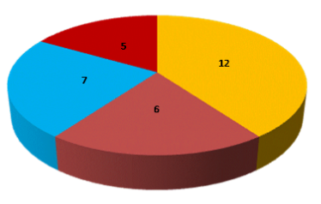
DIAGRAMA DE TORTA O CIRCULAR

DT
Es un gráfico que sirve para representar variables cualitativas o discretas. Se utiliza para representar la
proporción de elementos de cada uno de los valores de la variable.
Consiste en partir el círculo en porciones proporcionales a la frecuencia relativa, es decir la parte del círculo que representa a cada valor que toma la variable.
DIAGRAMA DE TORTA O CIRCULAR

